Munka1
Vonat típusa | Család | Sebesség (km/h) | Szolgálatba állás éve | Statisztika
AVE 100 | TGV | 300 | 1992 | Legnagyobb sebesség (km/h) | 360
AVE 102 - 112 | Talgo 350 | 310 | 2005 | Legkorábbi szolgálatba állás | 1981
AVE 103 | Velaro | 310 | 2006 | Átlagsebesség (km/h) | 307
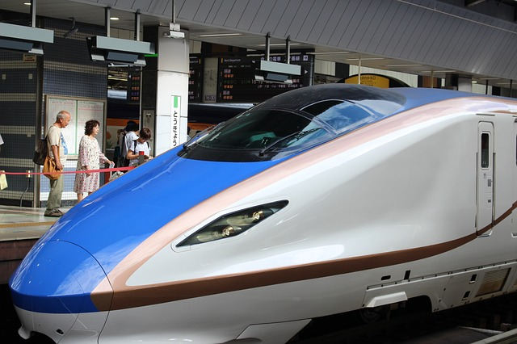
BR 373 | TGV | 300 | 1993
CRH2 C | Sinkanszen | 300 | 2008
CRH3 C | Velaro | 300 | 2008
CRH380 A & AL | Sinkanszen | 300 | 2010
CRH380 B, BL & CL | Velaro | 300 | 2011
CRH380 D & DL | Zefiro 380 | 300 | 2012
DB 407 | Velaro | 320 | 2011
ETR 1000 | Zefiro | 360 | 2013
ICE 3, 3M & 3MF | Velaro | 320 | 2000
Italo ETR 575 | TGV | 300 | 2011
KTX-I | TGV | 305 | 2004
KTX-II | TGV | 305 | 2010
Sinkanszen 500-as sorozat | Sinkanszen | 300 | 1997
Sinkanszen E5 | Sinkanszen | 300 | 2011
Sinkanszen E6 | Sinkanszen | 300 | 2013
Sinkanszen N700-as sorozat | Sinkanszen | 300 | 2007
TGV Atlantique | TGV | 300 | 1989
TGV Duplex | TGV | 320 | 1995
TGV POS | TGV | 320 | 2008
TGV Réseau | TGV | 320 | 1990
TGV Sud-Est | TGV | 300 | 1981
Thalys PBKA | TGV | 300 | 1997
THSR 700T | Sinkanszen | 300 | 2007

 |  |  |  |  |  |  |  | asd

 |  |  |  |  |  |  |  |  |  |  | asd

 |  |  |  |  |  |  |  |  | asd

 |  |  |  |  |  |  |  |  |  | asd

 |  |  |  |  |  |  |  | asd

asd

 |  |  |  |  |  |  | asd

 |  |  |  |  |  | asd

 |  |  |  |  | asdasdadd

 |  |  |  |  |  |  |  | sdf

 |  |  |  |  |  | asd

